PCD-H_MRC
NVL-HX-UPH_LP5x_T4_with_PCH_IOE CPU-DRAM DQ mapping
SoC x64 Channel | Memory x32 Sub-channels | NVL-HX SOC | Byte swapping info | Bit swap info (0-7) |  |  |  |  |  |  |  | Combined | DE owner
Channel A | DDR0 | Data Byte-0 | Data Byte-2 | 3 | 2 | 1 | 0 | 4 | 7 | 5 | 6 | {3,2,1,0,4,7,5,6} | Divya
 |  | Data Byte-1 | Data Byte-3 | 0 | 1 | 2 | 3 | 4 | 6 | 5 | 7 | {0,1,2,3,4,6,5,7}
 |  | Data Byte-2 | Data Byte-0 | 3 | 2 | 0 | 1 | 4 | 6 | 7 | 5 | {3,2,0,1,4,6,7,5}
 |  | Data Byte-3 | Data Byte-1 | 3 | 2 | 0 | 1 | 4 | 7 | 6 | 5 | {3,2,0,1,4,7,6,5}
 | DDR1 | Data Byte-4 | Data Byte-6 | 2 | 0 | 3 | 1 | 5 | 4 | 6 | 7 | {2,0,3,1,5,4,6,7}
 |  | Data Byte-5 | Data Byte-4 | 2 | 1 | 3 | 0 | 7 | 5 | 6 | 4 | {2,1,3,0,7,5,6,4}
 |  | Data Byte-6 | Data Byte-5 | 2 | 1 | 3 | 0 | 4 | 5 | 6 | 7 | {2,1,3,0,4,5,6,7}
 |  | Data Byte-7 | Data Byte-7 | 0 | 2 | 1 | 3 | 4 | 6 | 5 | 7 | {0,2,1,3,4,6,5,7}
TO BE UPDATED
Channel B | DDR3 | Data Byte-0 | Data Byte-2 | 5 | 7 | 4 | 6 | 3 | 2 | 1 | 0 | {5,7,4,6,3,2,1,0}
 |  | Data Byte-1 | Data Byte-0 | 5 | 4 | 6 | 7 | 2 | 0 | 1 | 3 | {5,4,6,7,2,0,1,3}
 |  | Data Byte-2 | Data Byte-1 | 5 | 4 | 6 | 7 | 0 | 3 | 2 | 1 | {5,4,6,7,0,3,2,1}
 |  | Data Byte-3 | Data Byte-3 | 6 | 4 | 7 | 5 | 2 | 1 | 0 | 3 | {6,4,7,5,2,1,0,3}
 | DDR4 | Data Byte-4 | Data Byte-4 | 5 | 7 | 4 | 6 | 1 | 3 | 0 | 2 | {5,7,4,6,1,3,0,2}
 |  | Data Byte-5 | Data Byte-5 | 7 | 6 | 4 | 5 | 1 | 3 | 2 | 0 | {7,6,4,5,1,3,2,0}
 |  | Data Byte-6 | Data Byte-6 | 6 | 4 | 7 | 5 | 2 | 0 | 1 | 3 | {6,4,7,5,2,0,1,3}
 |  | Data Byte-7 | Data Byte-7 | 6 | 5 | 7 | 4 | 1 | 3 | 2 | 0 | {6,5,7,4,1,3,2,0}

Information required | Details
Memory | x32 DDR5 SODIMM 1DPC
MPN | HMCG66AHBVA
IPN | N39757-001
IL/NIL Mapping | NON-INTERLEAVED
DqByteMap | {2,3,0,1,6,4,5,7}, {2,0,1,3,4,5,6,7}
DQS MapCpu2Dram | {2,3,0,1,6,4,5,7}, {2,0,1,3,4,5,6,7}
SPD_PRSNT | 1- User/factory programs SPD
SpdData | in module
RComp Resistor | { 100, 100, 100 }
SPD Address | 0xA8
RComp Resistor | { 100, 100, 100 }

PCD-H_DISP
Ports | DDI Port | Connector Type | Remarks | AUX | DDC | HPD | Comments | DE owner
Combo Phy Port A | DDIA | eDP | eDP 1.5 | DDIA_AUX | NA | DDSP_HPDALV |  | Vishnu
Combo Phy Port B | DDI4 | HDMI | HDMI 2.1 | DDI_AUX | NA | DDSP_HPD4

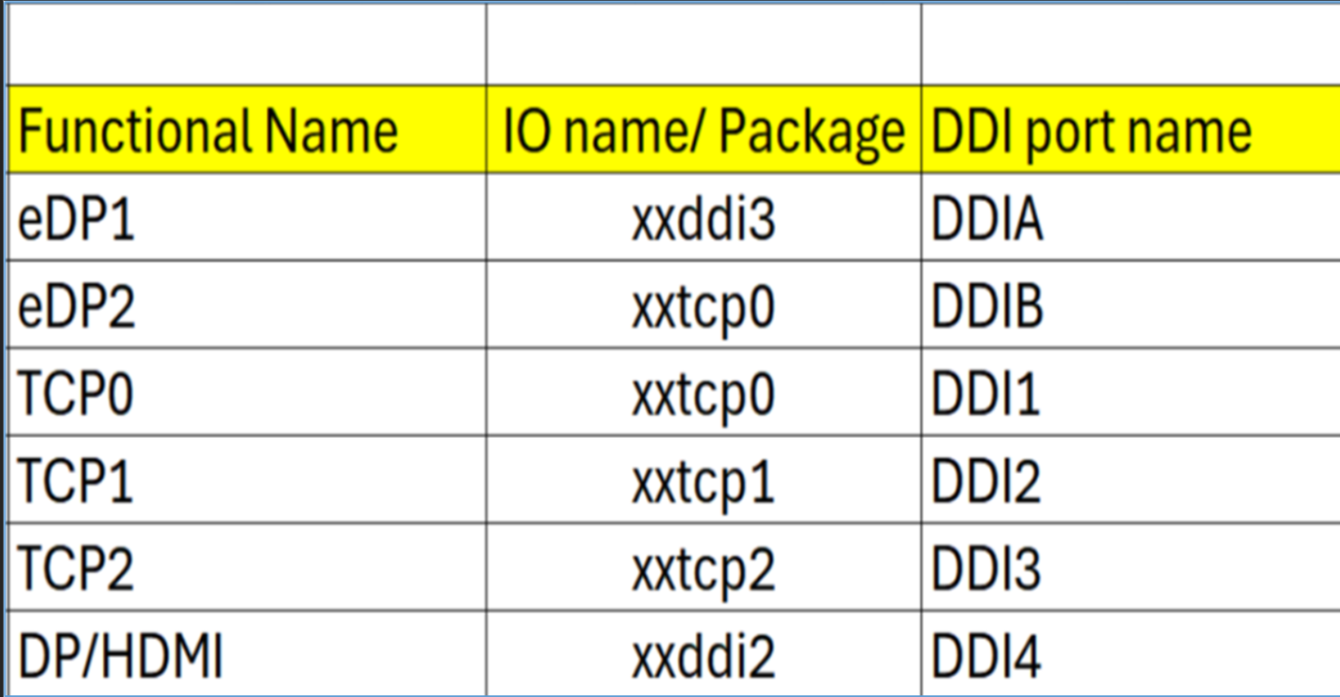
Note : HDMI modules can be plugged on TCP0/1/2 port on NVL-HX T3 RVP to validate HDMI over TCP. Redriver part on module : PS8219QFN46ITR-B0 (Parade) Retimer part on HDMI module : PS8419QFN46ITR-B0 (Parade) Retimer part on RVP01: PS8419QFN46GTR-A1

Package Ball Name | Port Name | Functional Name | Comments
xxddi3 | DDIA | eDP or HDMI
xxddi2 | DDI4 | HDMI
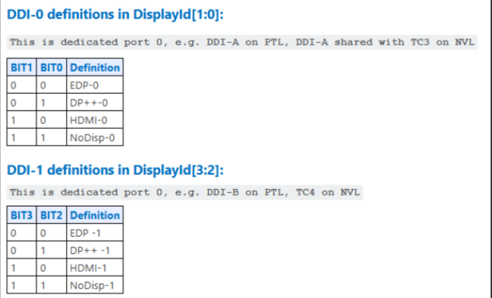
xxtcp0/1/2 | DDI1/2/3 | DP altmode (Type-C) / HDMI using TCSS module | No solder down HDMI
xxtcp0 | DDIB | eDP2 using TCSS module

Display ID | EC I/O EXP | Display
Display ID [1:0] | IO0_[5:4] (DDIA/DDI3)
 | 00 | eDP
 | 01 | DP
 | 10 | HDMI
 | 11 | Reserved
Display ID [3:2] | IO0_[7:6] (DDI-2)
 | 00 | eDP
 | 01 | DP
 | 10 | HDMI
 | 11 | Reserved

Display ID | 1000

PCD-H_Mod_TCSS
Pin name | Netname | Type-C / TBT Module | HDMI Module | Type-A Module | eDP Module | DE owner
GPP_C_16_TBT_LSX0_A_DDP1_CTRLCLK | MOD_TCSS0_LS_RX_DDC_SDA | Native F1 | Native F2 | Not used | Not used | Naseef
GPP_C_17_TBT_LSX0_B_DDP1_CTRLDATA | MOD_TCSS0_LS_TX_DDC_SCL | Native F1 | Native F2 | Not used | Not used
GPP_C_18_TBT_LSX1_A_DDP2_CTRLCLK | MOD_TCSS1_LS_RX_DDC_SDA | Native F1 | Native F2 | Not used | Not used
GPP_C_19_TBT_LSX1_B_DDP2_CTRLDATA | MOD_TCSS1_LS_TX_DDC_SCL | Native F1 | Native F2 | Not used | Not used
GPP_C_20_TBT_LSX2_A_DDP3_CTRLCLK | MOD_TCSS2_LS_RX_DDC_SDA | Native F1 | Native F2 | Not used | Not used
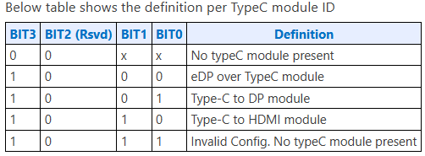
GPP_C_21_TBT_LSX2_B_DDP3_CTRLDATA | MOD_TCSS2_LS_TX_DDC_SCL | Native F1 | Native F2 | Not used | Not used
GPP_B_9_DDSP_HPD1_B_DISP_MISC1 | MOD_TCSS0_DISP_HPD1 | Not used | Native F2 | Not used | Native F2
GPP_B_10_DDSP_HPD2_B_DISP_MISC2 | MOD_TCSS1_DISP_HPD2 | Not used | Native F2 | Not used | Native F2
GPP_B_11_USB2_OC1_B_DDSP_HPD3_B_DISP_MISC3 | MOD_TCSS2_DISP_HPD3 | Not used | Native F2 | Not used | Native F2
GPP_B_15_USB2_OC3_B_A_ISH_GP_6 | MOD_TCSS_USB_TYP_A_OC3_N | Not used | Not used | Native F1 | Not used
GPP_B_17_L_VDDEN2 | MOD_TCSS0_EDP_VDD_EN | Not used | Not used | Not used | Native F2
GPP_D_1_A_I2C3_SDA_L_BKLTEN2_A_ISH_I2C2_SDA | MOD_TCSS0_TYP_A_VBUS_EN_EDP_BKLT_EN | Not used | Not used | Not used | Native F2
GPP_D_2_A_I2C3_SCL_L_BKLTCTL2_A_ISH_I2C2_SCL | MOD_TCSS0_EDP_BKTL_CTRL | Not used | Not used | Not used | Native F2

TCP Port | Golden config (as per SiV config)
TCP0 | RBR/JBR with TI PD
TCP1 | RBR/JBR with TI PD
TCP2 | RBR/JBR with TI PD

NOTE : All Modular IO TCP ports are configured for USB4 80G by default.
Since the dynamic module detection with NVL silicon can detect and configure TCP port IO configuration accordingly.

COLOUR CODE :-
Control Clk and Data signals
HPD signals
Backlight related signals
OC signals

Rework_Config
Rework (x4 CEM config on PXPC) enabling
No change in PCIE config
N SILICON - PTL-UPH - Spec | RVP | BIOS/RVP | RVP | RVP | RVP | BIOS | BIOS | SPEC | BIOS/RVP | BIOS/RVP | RVP | RVP | BIOS
N SILICON Bump Name - PTL-UPH | Rework Option2 | PadRstCfg | Pmode | GpioDir | GPIOTxState | GPIRoutConfig - Sx | GPIRoutConfig - S0ix (Only if applicable) | IRQ No | RxEvCfg | RxINV | Term | Pad Voltage | Pad SW Ownership
GPP_B_16_TBT_LSX1_OE | X4_PCIE_SLOT_PWR_EN_N | GPIO reset | GPIO | OUT | Low | NA | NA | RO - 52h | NA | NA | NA | 1.8V | NA

Rework (2x2 MCIO AoB on PXPC (x4 CEM slot)) enabling

TO BE UPDATED
N SILICON - PTL-UPH - Spec | RVP | BIOS/RVP | RVP | RVP | RVP | BIOS | BIOS | SPEC | BIOS/RVP | BIOS/RVP | RVP | RVP | BIOS
N SILICON Bump Name - PTL-UPH | Rework Option2 | PadRstCfg | Pmode | GpioDir | GPIOTxState | GPIRoutConfig - Sx | GPIRoutConfig - S0ix (Only if applicable) | IRQ No | RxEvCfg | RxINV | Term | Pad Voltage | Pad SW Ownership
GPP_B_25_ESPI_ALERT1_B | PCIE5_P2_WAKE_N | Deep GPIO reset | GPIO | IN | NA | GPIORoutSCI | NA | RO - 59h | Level | Inverted | NA | 1.8V | ACPI
GPP_A_8_OSSE_SMLCLK | PCIE5_P1_PWR_EN | GPIO reset | GPIO | OUT | High | NA | NA | RO - 5Ah | NA | NA | NA | 1.8V | NA
GPP_A_9_OSSE_SMLDATA | PCIE5_P2_PWR_EN | GPIO reset | GPIO | OUT | High | NA | NA | RO - 5Bh | NA | NA | NA | 1.8V | ACPI
GPP_C_13_SRCCLKREQ4_B | PCIE5_P1_CLKREQ4_N | Default | Native F1 | NA | NA | NA | NA | RO - 3Ah | NA | NA | NA | 1.8V | NA
GPP_C_10_SRCCLKREQ1_B | CLKREQ1_GEN5_BIF_HDR_CEM_N | Default | Native F1 | NA | NA | NA | NA | RO - 23h | NA | NA | NA | 1.8V | NA
GPP_C_11_SRCCLKREQ2_B | PCIE5_P2_CLKREQ2_N | Default | Native F1 | NA | NA | NA | NA | RO - 24h | NA | NA | NA | 1.8V | NA
GPP_D_19_TBT_LSX0_OE | PCIE5_P2_PERST_N | GPIO reset | GPIO | OUT | High | NA | NA | RO - 60h | NA | NA | NA | 1.8V | NA
GPP_A_11 | PCIE5_P1_PERST_N | GPIO reset | GPIO | OUT | High | NA | NA | RO - 64h | NA | NA | NA | 1.8V | NA
GPP_A_12 | PCIE5_P1_WAKE_N | Deep GPIO reset | GPIO | IN | NA | GPIOIRourSCI | NA | RO - 67h | Level | Inverted | NA | 1.8V | NA
GPP_E_2_CPU_GP_3_VRALERT_B_ISH_GP_10 | PCIE5_P2_PRSNT_N | Deep GPIO reset | GPIO | IN | NA | GPIOIRoutSCI | NA | RO - 70h | Level | Inverted | NA | 1.8V | ACPI
GPP_F_17_THC1_SPI2_CS_B_A_ISH_SPI_CS_B_GSPI1_CS0_B | PCIE5_P1_PRSNT_N | Deep GPIO reset | GPIO | IN | NA | GPIOIRoutSCI | NA | RO - 41h | Level | Inverted | NA | 1.8V | NA

PCIe Controller | FIA | USB3.2 Host Port # | Gbe # | PCIe Gen3/ 4/ 5 Port # | Root Port# | LNREV | RPCFG | Board Config | Speed | ClkReq # | ClkSrc # | Connector type | Remarks
PCIe Gen4 PXPA | FIA_PG |  | GbE | PCIe4_P1 | 1 (PXPA1) | No | 4x1 | GbE | Gen2 | CLKREQ3 | CLKSRC3 | GbE | Jacksonville
 |  |  |  | PCIe4_P2 | 2 (PXPA2) |  |  | - | - | - | - | - | -
 |  |  |  | PCIe4_P3 | 3 (PXPA3) |  |  | - | - | - | - | - | -
 |  |  |  | PCIe4_P4 | 4 (PXPA4) |  |  | - | - | - | - | - | -
PCIe Gen4 PXPB | FIA_X |  |  | PCIe4_P5 | 5 (PXPB1) | No | 1x4 | PCIe | Gen4 | CLKREQ6 | CLKSRC6 | SSD (M.2) | Gen4 M.2 SSD (This connector is planned to use with MCIO AoB)
 |  |  |  | PCIe4_P6 |  |  |  | PCIe
 |  |  |  | PCIe4_P7 |  |  |  | PCIe
 |  |  |  | PCIe4_P8 |  |  |  | PCIe
PCIe Gen5 PXPC | FIA_P5X4 |  |  | PCIe5_P1 | 9 (PXPC1) | No | 1x2 (CLKREQ4) | PCIe | Gen5 | CLKREQ1 | CLKSRC1 to be made free-running | x4 CEM Slot | x4 PCIe slot ---> on MCIO AoB, it is planned to use as 2 x2 PCIe config. (This connector is planned to use with MCIO AoB)
 |  |  |  | PCIe5_P2 |  |  |  | PCIe
 |  |  |  | PCIe5_P3 | 10 (PXPC2) |  | 1x2 (CLKREQ2) | PCIe
 |  |  |  | PCIe5_P4 |  |  |  | PCIe
PCIe Gen5 PXPD , PXPE (Supported on H segment) | FIA_P5X8 |  |  | PCIe5_P5 | 11 (PXPD) | No | 1x8 | PCIe | Gen5 | CLKREQ0 | CLKSRC0 | x8 CEM Slot | Graphics card (Supported on H segment)
 |  |  |  | PCIe5_P6 |  |  |  | PCIe
 |  |  |  | PCIe5_P7 |  |  |  | PCIe
 |  |  |  | PCIe5_P8 |  |  |  | PCIe
 |  |  |  | PCIe5_P9 |  |  |  | PCIe
 |  |  |  | PCIe5_P10 |  |  |  | PCIe
 |  |  |  | PCIe5_P11 |  |  |  | PCIe
 |  |  |  | PCIe5_P12 |  |  |  | PCIe

Rework (2x2 MCIO AoB on PXPB (Gen4 M.2 slot)) enabling

N SILICON - PTL-UPH - Spec | RVP | BIOS/RVP | RVP | RVP | RVP | BIOS | BIOS | SPEC | BIOS/RVP | BIOS/RVP | RVP | RVP | BIOS
N SILICON Bump Name - PTL-UPH | Rework Option2 | PadRstCfg | Pmode | GpioDir | GPIOTxState | GPIRoutConfig - Sx | GPIRoutConfig - S0ix (Only if applicable) | IRQ No | RxEvCfg | RxINV | Term | Pad Voltage | Pad SW Ownership
GPP_B_25_ESPI_ALERT1_B | PCIE5_P2_WAKE_N | Deep GPIO reset | GPIO | IN | NA | GPIORoutSCI | NA | RO - 59h | Level | Inverted | NA | 1.8V | ACPI
GPP_A_8_OSSE_SMLCLK | PCIE5_P1_PWR_EN | GPIO reset | GPIO | OUT | High | NA | NA | RO - 5Ah | NA | NA | NA | 1.8V | NA
GPP_A_9_OSSE_SMLDATA | PCIE5_P2_PWR_EN | GPIO reset | GPIO | OUT | High | NA | NA | RO - 5Bh | NA | NA | NA | 1.8V | ACPI
GPP_C_13_SRCCLKREQ4_B | PCIE5_P1_CLKREQ4_N | Default | Native F1 | NA | NA | NA | NA | RO - 3Ah | NA | NA | NA | 1.8V | NA
GPP_D_18_SRCCLKREQ6_B | CLKREQ6_GEN4_BIF_HDR_SSD_N | Default | Native F1 | NA | NA | NA | NA | RO - 3Ch | NA | NA | NA | 1.8V | NA
GPP_C_11_SRCCLKREQ2_B | PCIE5_P2_CLKREQ2_N | Default | Native F1 | NA | NA | NA | NA | RO - 24h | NA | NA | NA | 1.8V | NA
GPP_D_19_TBT_LSX0_OE | PCIE5_P2_PERST_N | GPIO reset | GPIO | OUT | High | NA | NA | RO - 60h | NA | NA | NA | 1.8V | NA
GPP_A_11 | PCIE5_P1_PERST_N | GPIO reset | GPIO | OUT | High | NA | NA | RO - 64h | NA | NA | NA | 1.8V | NA
GPP_A_12 | PCIE5_P1_WAKE_N | Deep GPIO reset | GPIO | IN | NA | GPIOIRourSCI | NA | RO - 67h | Level | Inverted | NA | 1.8V | NA
GPP_E_2_CPU_GP_3_VRALERT_B_ISH_GP_10 | PCIE5_P2_PRSNT_N | Deep GPIO reset | GPIO | IN | NA | GPIOIRoutSCI | NA | RO - 70h | Level | Inverted | NA | 1.8V | ACPI
GPP_F_17_THC1_SPI2_CS_B_A_ISH_SPI_CS_B_GSPI1_CS0_B | PCIE5_P1_PRSNT_N | Deep GPIO reset | GPIO | IN | NA | GPIOIRoutSCI | NA | RO - 41h | Level | Inverted | NA | 1.8V | NA

PCIe Controller | FIA | USB3.2 Host Port # | Gbe # | PCIe Gen3/ 4/ 5 Port # | Root Port# | LNREV | RPCFG | Board Config | Speed | ClkReq # | ClkSrc # | Connector type | Remarks
PCIe Gen4 PXPA | FIA_PG |  | GbE | PCIe4_P1 | 1 (PXPA1) | No | 4x1 | GbE | Gen2 | CLKREQ3 | CLKSRC3 | GbE | Jacksonville
 |  |  |  | PCIe4_P2 | 2 (PXPA2) |  |  | - | - | - | - | - | -
 |  |  |  | PCIe4_P3 | 3 (PXPA3) |  |  | - | - | - | - | - | -
 |  |  |  | PCIe4_P4 | 4 (PXPA4) |  |  | - | - | - | - | - | -
PCIe Gen4 PXPB | FIA_X |  |  | PCIe4_P5 | 5 (PXPB1) | No | 1x2 (CLKREQ4) | PCIe | Gen4 | CLKREQ6 | CLKSRC6 to be made free-running | SSD (M.2) | Gen4 M.2 SSD (This connector is planned to use with MCIO AoB)
 |  |  |  | PCIe4_P6 |  |  |  | PCIe
 |  |  |  | PCIe4_P7 | 7 (PXPB3) |  | 1x2 (CLKREQ2) | PCIe
 |  |  |  | PCIe4_P8 |  |  |  | PCIe
PCIe Gen5 PXPC | FIA_P5X4 |  |  | PCIe5_P1 | 9 (PXPC1) | No | 1x4 | PCIe | Gen5 | CLKREQ1 | CLKSRC1 | SSD (M.2) / x4 CEM Slot | Gen5 SSD / x4 PCIe slot (This connector is planned to use with MCIO AoB)
 |  |  |  | PCIe5_P2 |  |  |  | PCIe
 |  |  |  | PCIe5_P3 |  |  |  | PCIe
 |  |  |  | PCIe5_P4 |  |  |  | PCIe
PCIe Gen5 PXPD , PXPE (Supported on H segment) | FIA_P5X8 |  |  | PCIe5_P5 | 11 (PXPD) | No | 1x8 | PCIe | Gen5 | CLKREQ0 | CLKSRC0 | x8 CEM Slot | Graphics card (Supported on H segment)
 |  |  |  | PCIe5_P6 |  |  |  | PCIe
 |  |  |  | PCIe5_P7 |  |  |  | PCIe
 |  |  |  | PCIe5_P8 |  |  |  | PCIe
 |  |  |  | PCIe5_P9 |  |  |  | PCIe
 |  |  |  | PCIe5_P10 |  |  |  | PCIe
 |  |  |  | PCIe5_P11 |  |  |  | PCIe
 |  |  |  | PCIe5_P12 |  |  |  | PCIe

Enabling Touch panels(THC0 and THC1) with LPSS I2C
No change in HSIO config
N SILICON - PTL-UPH - Spec | RVP | BIOS/RVP | RVP | RVP | RVP | BIOS | BIOS | SPEC | BIOS/RVP | BIOS/RVP | RVP | RVP | BIOS
N SILICON Bump Name - PTL-UPH | Rework Option | PadRstCfg | Pmode | GpioDir | GPIOTxState | GPIRoutConfig - Sx | GPIRoutConfig - S0ix (Only if applicable) | IRQ No | RxEvCfg | RxINV | Term | Pad Voltage | Pad SW Ownership
GPP_E_7_DDPA_CTRLCLK | TCH_PNL2_PWR_EN | GPIO reset | GPIO | OUT | High | NA | NA | RO - 61h | NA | NA | NA | 1.8V | NA
GPP_E_16_THC0_SPI1_RST_B | THC0_SPI1_RST_N_TCH_PNL1 | GPIO reset | GPIO | OUT | High | NA | NA | RO - 6Ah | NA | NA | NA | 1.8V | NA
GPP_E_18_THC0_SPI1_INT_B | THC0_SPI1_INT_N_TCH_PNL1 | Default | GPIO | IN | NA | GPIRoutIoapic | NA | RO - 6Ch | Edge | Inverted | NA | 1.8V | NA
GPP_F_16_THC1_SPI2_RST_B_A_GSPI0_CLK | THC1_SPI2_RST_N_TCH_PNL2 | GPIO reset | GPIO | OUT | High | NA | NA | RO - 52h | NA | NA | NA | 1.8V | NA

